Sheet1
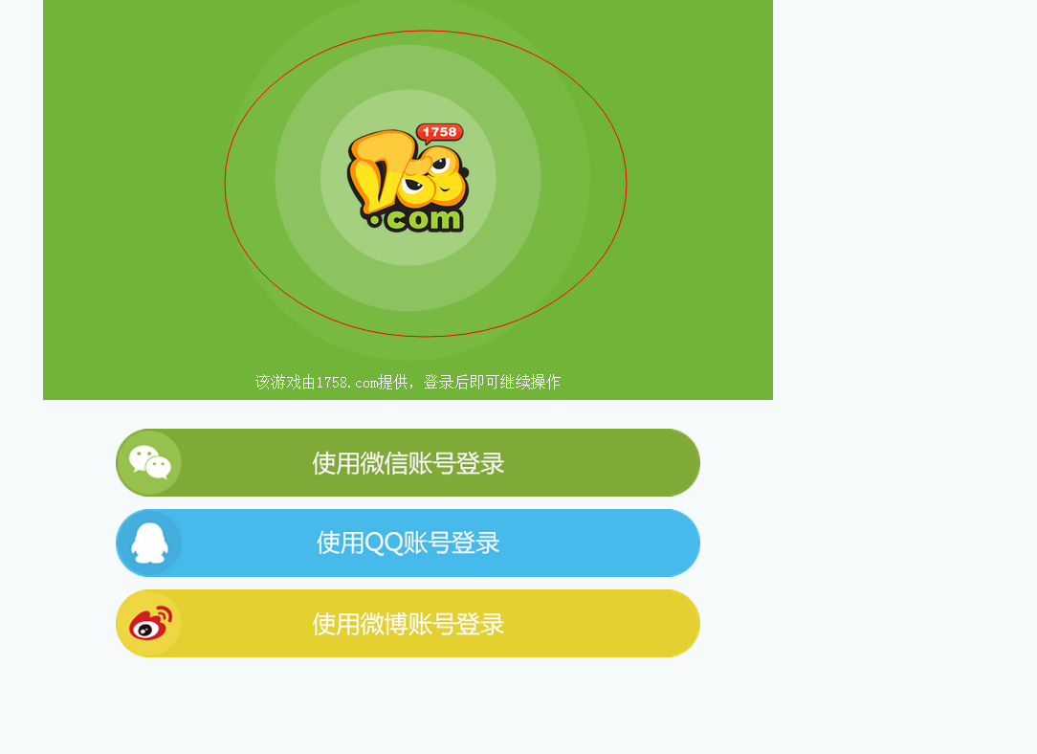

http://172.16.0.89/test/main/index
样例。 把logo 替换掉就可以了。 这个是最终的 展示地方

需要如下图片 格式PNG 四种尺寸。 内容为 桔子游戏 LOGO
1.正常LOGO 大小 一张
2. 文件夹里的 三个样图 基本都是LOGO 变化尺寸
 | 注意 1758_login.png 有变化

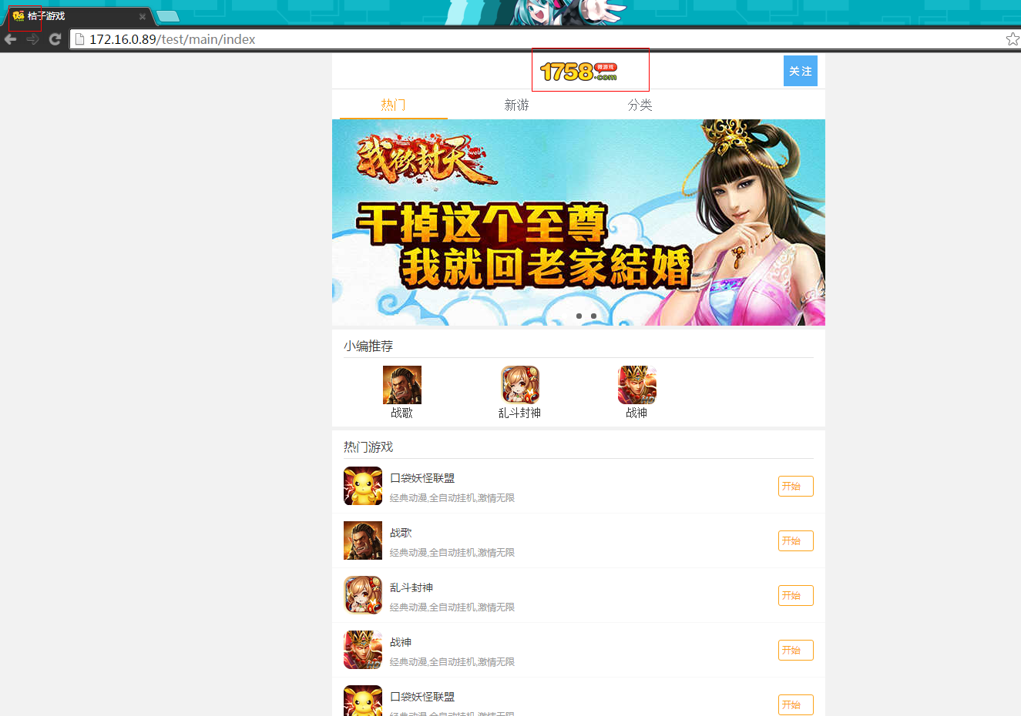
 | 48.ico

 | head-ico
 | 这个图注意要试下不用单独做。 尺寸小点我试试放上去OK否

